①電子印鑑
挿入タブ→図形→楕円 |  |  |  | 文字のサイズを調整
Shiftを押しながら |  |  |  | HGP明朝E
図形選択→図形の書式タブ |  |  |  | 円の中に配置 →スポイトで枠と同じ色に
図形の塗りつぶし→なし
図形の枠線 |  |  |  | 文字と円を選択して
 | 朱色 | RGB | 赤217 | 配置 Alt→J→D→A→A 左右中央揃え
 |  |  | 緑66
藤田
 |  |  | 青56 | グループ化
 | 太さ2.25 |  |  | Ctrl＋G

縦書きテキストボックス
名字を入力→図形の書式設定
→すべての余白を０

⑨図形に文字入力
アイディア発案
アイディア発案 | 文字を入力したい図形を選択
市場調査 | 数式バーに｢＝｣を入力
資金計画 | 文字のセルを選択→Enter
物件契約
宣伝

⑪Ctrl＋F10
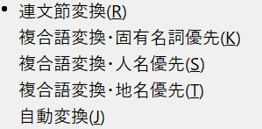
Ctrl＋F10

